학위취득기한 산출(샘플)
<재학연한 계산 샘플> |  | 박사과정, 2006 전기
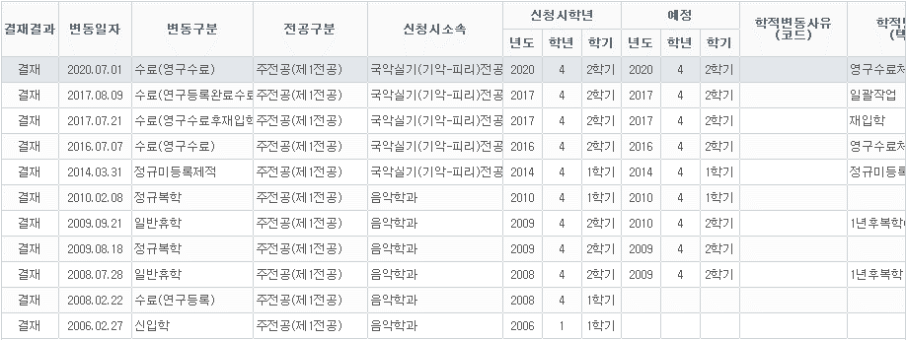

휴학신청이 2009-2학기이므로, 휴학기간 산정란의 "휴학"에 2009, 2 입력
복학신청이 2010-1학기이므로, 휴학기간 산정란의 "복학"에 2010, 1 입력
제적시작이 2014-1학기이므로, 제적기간 산정란의 "제적"에 2014, 1 입력
휴학신청이 2008-2학기이므로, 휴학기간 산정란의 "휴학"에 2008, 2 입력
복학신청이 2009-2학기이므로, 휴학기간 산정란의 "복학"에 2009, 2 입력

 |  |  |  | 휴학란은 휴학시작 학년도-학기, 복학란은 복학신청 학년도-학기 입력 |  |  |  | 제적란에 제적시작 학년도-학기, 재입학한 학년도-학기, 또는 재입학예정 학년도-학기 입력
 | 석사, 박사, 석박사통합 중 선택 | 과정구분 | 박사 | 휴학기간 산정 |  |  | 자동계산 | 제적기간 산정 |  |  | 자동계산
 | 입학년도 입력 | 입학년도 | 2006 | 구분 | 학년도 | 학기 | 휴학기간 | 구분 | 학년도 | 학기 | 제적기간
 | 전기, 후기 중 선택 | 입학시기 | 전기 | 휴학 | 2008 | 2 | 1 | 제적 | 2014 | 1 | 8.5
 | 자동입력 필드 | 재학연한 | 9 | 복학 | 2009 | 2 |  | 재입학(예정) | 2022 | 2
 | 자동입력 필드 | 휴학기간 | 1.5 | 휴학 | 2009 | 2 | 0.5
 | 자동입력 필드 | 제적기간 | 8.5 | 복학 | 2010 | 1
 | 계산필드 (삭제, 입력금지) | 계산결과 | 2024.5 | 휴학 |  |  | 0
 |  | 학위취득기한 | 2024년 2학기까지 | 복학
 |  |  |  | 휴학 |  |  | 0
 |  |  |  | 복학
 |  |  |  | 휴학 |  |  | 0
 |  |  |  | 복학
 |  |  |  | 휴학 |  |  | 0
 |  |  |  | 복학
 |  |  |  | 휴학 |  |  | 0
 |  |  |  | 복학
 |  |  |  | 휴학 |  |  | 0
 |  |  |  | 복학

